JEJ
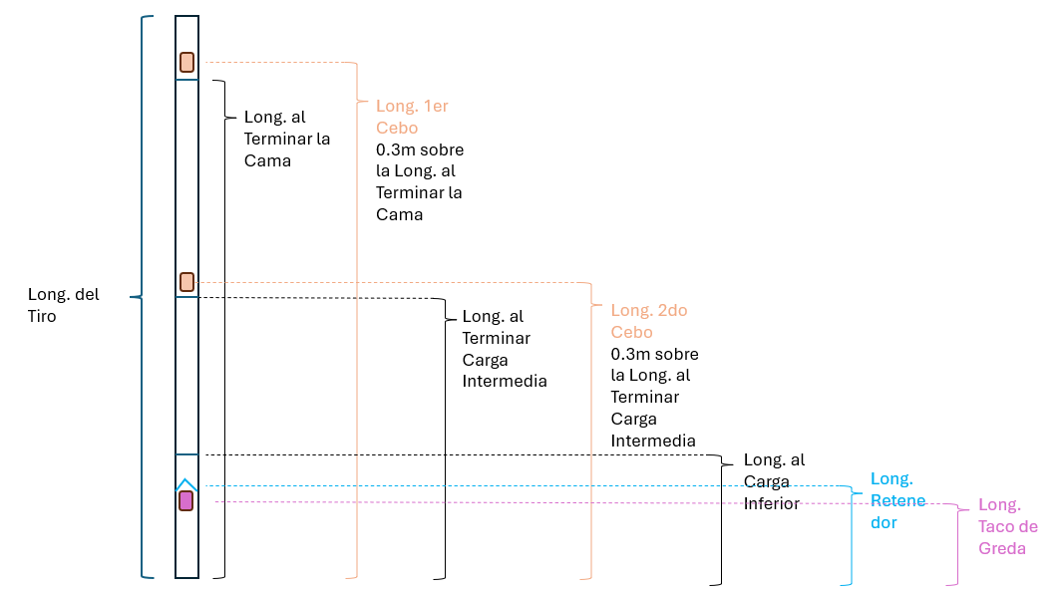
 |  |  |  |  | HOJA DE TERRENO SEGUIMIENTO AL CARGUIO
 |  |  |  |  | J. E. J. INGENIERÍA S. A. CONTRATO N° 4600026097 |  |  |  |  |  |  |  |  |  |  |  |  |  |  |  |  |  |  |  |  |  |  |  |  | Adherencia
 |  |  |  |  | SERVICIO QA/QC OPERACIONES DE PERFORACIÓN Y TRONADURA |  |  |  |  |  |  |  |  |  |  |  |  |  |  |  |  |  |  |  |  |  |  |  |  | Cumplimiento | Porcentaje
 | Fecha |  |  |  | H Llegada JeJ a Postura |  |  |  |  |  |  | Núm. Zanja |  |  |  | Temperatura de Matríz |  |  | Hora Inicio Amarre |  | Hora Fin Amarre |  |  | Total Tiempo Amarre |  |  |  |  |  | Lianza
 | Tuno |  |  |  | H Salida JeJ de Postura |  |  |  |  |  |  | Calles Zanja |  |  |  | PH de la Matríz |  |  | Pérdida Operacional Durante el Carguío |  |  |  |  |  |  |  |  | TIEMPO |  | Arañas Inferiores
 | Mina |  |  |  | H Llegada PyT a Postura |  |  |  |  |  |  |  |  |  |  | Viscocidad Emulsión |  |  |  |  |  |  |  |  |  |  |  |  |  | Sacos
 | Nivel |  |  |  | H Inicio Carguío |  |  |  |  |  |  | Fase |  |  |  | Concentración L30 |  |  |  |  |  |  |  |  |  |  |  |  |  | Gredas
 | Bloque |  |  |  | H Fin Carguío |  |  |  |  |  |  | Calle UCL |  |  |  | Inyección L30 |  |  |  |  |  |  |  |  |  |  |  |  |  | Arañas Superiores
 | ID Tronadura |  |  |  | H Salida PyT de Postura |  |  |  |  |  |  | Parada Inicial |  |  |  | Calibración Bomba |  |  |  |  |  |  |  |  |  |  |  |  |  | Cama
 | Supervisor JeJ |  |  |  | Tiempo en Postura |  |  |  |  |  |  | Parada Final (neg) |  |  |  | Tiempo de Gasificación [min] |  |  | Pérdida Operacional Durante el Amarre |  |  |  |  |  |  |  |  | TIEMPO
 | Encargado Seguimiento JeJ |  |  |  | Tiempo en Carguío |  |  |  |  |  |  | Ubicación de Geófono |  |  |  | Rango de Densidad Final en Vaso [kg/m3]
 | Supervisor DET |  |  |  | Diámetro Tiros [pulg] |  |  |  |  |  |  | Altura Geófono [m] |  |  |  | Rango Densidad Lineal Programada [kg/m] |  |  |  |  |  |  |  |  |  |  |  |  | PROTOCOLO PARA TIROS ROTOS
 | Responsable Carguio DET |  |  |  | Tiro con VoD |  |  |  |  |  |  | Distancia al Geófono [m] |  |  |  | Densidad Lineal Lograda [kg/m] |  |  |  |  |  |  |  |  |  |  |  |  | INSTALA LIANZA | INSTALA ARAÑAS INFERIORES |  | INSTALA SACOS |  | INSTALA GREDAS |  | INSTALA ARAÑAS SUPERIOR |  | CAMA DE EXPLOSIVO |  | DETALLE DE LA CARGA DE COLUMNA
 | PARADA | TIRO | LONG. DISEÑO [M] | TACO DISEÑO [M] | LARGO MOMENTO CARGAR [M] | TACO REAL [M] | TACO EN FONDO EN TIROS LARGOS | NÚM DE GREDAS | TACO EN FONDO REAL | NÚM GREDAS REAL | METROS CARGADOS [M] | ESTADO TIRO | TIRO CON AGUA | TIRO NEGATIVO / POSITIVO | EMUSLION CARGADA [kg] | CAMA EXPLOSIVO [M] | CEBO SUPERIOR | ARAÑA EN CEBO SUPERIOR | CANT. CARTUCHOS | CEBO INFERIOR | ARAÑA EN CEBO INFERIOR | CANT. CARTUCHOS | ARAÑA EMULSIÓN | USO RETENEDOR | RETARDO por DISEÑO [ms] | RETARDO REAL [ms] | ORDEN SECUENCIA | TIEMPO CARGUÍO DEL TIRO | CUMPLE | NÚMERO | CUMPLE | NÚMERO | CUMPLE | NÚMERO | CUMPLE | NÚMERO | CUMPLE | METROS | CUMPLE | LONG. AL TERMINAR CAMA | LONG. 1ER CEBO | LONG. AL TERMINAR CARGA INTERMEDIA | LONG. 2DO CEBO | LONG. CARGA INFERIOR | LONG. RETENEDOR | LONG TACO DE GREDA
1 |  |  |  |  |  |  |  |  |  |  | 0.0 |  |  |  |  |  |  |  |  |  |  |  |  |  |  |  |  |  |  |  |  |  |  |  |  |  |  |  |  | 14 | 14,3 | 8 | 8.3 |  | 3
2 |  |  |  |  |  |  |  |  |  |  | 0.0 |  |  |  |  |  |  |  |  |  |  |  |  |  |  |  |  |  |  |  |  |  |  |  |  |  |  |  |  | 17 | 17.5 | 10 | 10.4 |  | 5
3 |  |  |  |  |  |  |  |  |  |  | 0.0 |  |  |  |  |  |  |  |  |  |  |  |  |  |  |  |  |  |  |  |  |  |  |  |  |  |  |  |  | 18.5 | 18.6 | 9.5 |  |  | 3
4 |  |  |  |  |  |  |  |  |  |  | 0.0 |  |  |  |  |  |  |  |  |  |  |  |  |  |  |  |  |  |  |  |  |  |  |  |  |  |  |  |  | 28.5 | 28.8 | 19.5 | 19.7 | 10.3 | 2
5 |  |  |  |  |  |  |  |  |  |  | 0.0 |  |  |  |  |  |  |  |  |  |  |  |  |  |  |  |  |  |  |  |  |  |  |  |  |  |  |  |  | 29 | 29.2 | 20 | 20.2 | 11.1 | 3
6 |  |  |  |  |  |  |  |  |  |  | 0.0 |  |  |  |  |  |  |  |  |  |  |  |  |  |  |  |  |  |  |  |  |  |  |  |  |  |  |  |  | 23 | 22.1 | 15 | 15,2 | 6,2 | 3
7 |  |  |  |  |  |  |  |  |  |  | 0.0 |  |  |  |  |  |  |  |  |  |  |  |  |  |  |  |  |  |  |  |  |  |  |  |  |  |  |  |  | 19 | 19,3 | 12 | 12,3 |  | 3
8 |  |  |  |  |  |  |  |  |  |  | 0.0
9 |  |  |  |  |  |  |  |  |  |  | 0.0
10 |  |  |  |  |  |  |  |  |  |  | 0.0
11 |  |  |  |  |  |  |  |  |  |  | 0.0
12 |  |  |  |  |  |  |  |  |  |  | 0.0 |  |  |  |  |  |  |  |  |  |  |  |  |  |  |  |  |  |  |  |  |  |  |  |  |  |  |  |  | 13,4 | 13,7 | 7 | 7,5 |  | 1
13 |  |  |  |  |  |  |  |  |  |  | 0.0
14 |  |  |  |  |  |  |  |  |  |  | 0.0
15 |  |  |  |  |  |  |  |  |  |  | 0.0
16 |  |  |  |  |  |  |  |  |  |  | 0.0
17 |  |  |  |  |  |  |  |  |  |  | 0.0
18 |  |  |  |  |  |  |  |  |  |  | 0.0
19 |  |  |  |  |  |  |  |  |  |  | 0.0
20 |  |  |  |  |  |  |  |  |  |  | 0.0
21 |  |  |  |  |  |  |  |  |  |  | 0.0
22 |  |  |  |  |  |  |  |  |  |  | 0.0
23 |  |  |  |  |  |  |  |  |  |  | 0.0
24 |  |  |  |  |  |  |  |  |  |  | 0.0
25 |  |  |  |  |  |  |  |  |  |  | 0.0
26 |  |  |  |  |  |  |  |  |  |  | 0.0
27 |  |  |  |  |  |  |  |  |  |  | 0.0
28 |  |  |  |  |  |  |  |  |  |  | 0.0
29 |  |  |  |  |  |  |  |  |  |  | 0.0
30 |  |  |  |  |  |  |  |  |  |  | 0.0
31 |  |  |  |  |  |  |  |  |  |  | 0.0
32 |  |  |  |  |  |  |  |  |  |  | 0.0
33 |  |  |  |  |  |  |  |  |  |  | 0.0
34 |  |  |  |  |  |  |  |  |  |  | 0.0
35 |  |  |  |  |  |  |  |  |  |  | 0.0
36 |  |  |  |  |  |  |  |  |  |  | 0.0
37 |  |  |  |  |  |  |  |  |  |  | 0.0
38 |  |  |  |  |  |  |  |  |  |  | 0.0
39 |  |  |  |  |  |  |  |  |  |  | 0.0
40 |  |  |  |  |  |  |  |  |  |  | 0.0
41 |  |  |  |  |  |  |  |  |  |  | 0.0
42 |  |  |  |  |  |  |  |  |  |  | 0.0
43 |  |  |  |  |  |  |  |  |  |  | 0.0
44 |  |  |  |  |  |  |  |  |  |  | 0.0
45 |  |  |  |  |  |  |  |  |  |  | 0.0
46 |  |  |  |  |  |  |  |  |  |  | 0.0
47 |  |  |  |  |  |  |  |  |  |  | 0.0
48 |  |  |  |  |  |  |  |  |  |  | 0.0
49 |  |  |  |  |  |  |  |  |  |  | 0.0
50 |  |  |  |  |  |  |  |  |  |  | 0.0
51 |  |  |  |  |  |  |  |  |  |  | 0.0
52 |  |  |  |  |  |  |  |  |  |  | 0.0
53 |  |  |  |  |  |  |  |  |  |  | 0.0
54 |  |  |  |  |  |  |  |  |  |  | 0.0
55 |  |  |  |  |  |  |  |  |  |  | 0.0
56 |  |  |  |  |  |  |  |  |  |  | 0.0
57 |  |  |  |  |  |  |  |  |  |  | 0.0
58 |  |  |  |  |  |  |  |  |  |  | 0.0
59 |  |  |  |  |  |  |  |  |  |  | 0.0
60 |  |  |  |  |  |  |  |  |  |  | 0.0
61 |  |  |  |  |  |  |  |  |  |  | 0.0
62 |  |  |  |  |  |  |  |  |  |  | 0.0
63 |  |  |  |  |  |  |  |  |  |  | 0.0
64 |  |  |  |  |  |  |  |  |  |  | 0.0
65 |  |  |  |  |  |  |  |  |  |  | 0.0
66 |  |  |  |  |  |  |  |  |  |  | 0.0
67 |  |  |  |  |  |  |  |  |  |  | 0.0
68 |  |  |  |  |  |  |  |  |  |  | 0.0

 | OTRAS OBSERVACIONES EN TERRENO

